ПредложениеДистрибутОбщееВыход
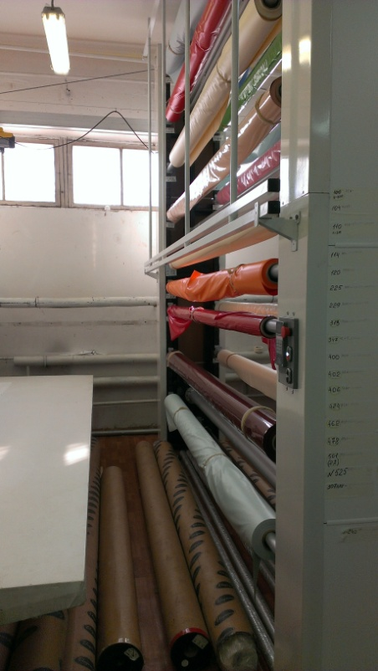
ПРЕДОЖЕНИЕ №16-1-Дистрибут от 13апреля2016 года
 | ВыходноеОбщее
Артикул | Наименование | кол-во | цена за штуку | сумма в руб.,
 |  |  | С НДС. | С НДС.

2206 | тележка для перемотки и перевозки рулонов. | 1 | 15,750.00 | 15750.00 | Не обязательная позиция.
2209 | тележка для загрузки и перевозки рулонов. | 1 | 10,500.00 | 10500.00 | Обязательная позиция.

263330 | Электропатерностер ТВ-Л ширина 3,3м Н-3681/3800мм, RAL9001 | 1 | 295214.00 | 295214.00 | 441,803.00р.
 | 4200х1040х3681ширина х глубина с учётом отступа от стены х высота без загрузки
 | макс.диам. до 350мм. Расчет на диам.200мм на 30 полных рулонов
 | Клипса крепления штанги | 60 | 813.00 | 48780.00
 | Штанга 346см, крашеный RAL9005, 60х3мм | 30 | 2,422.00 | 72660.00
 | Ведущий вал 3,3м | 1 | 4,284.00 | 4284.00
 | Соединительная балка 3,3м | 1 | 7,463.00 | 7463.00
 | Защита 3,3м | 1 | 13,402.00 | 13402.00
 | Доп.штанга 346см, крашеный RAL9005, 89х3мм | 2 | 2,422.00 | 4844.00 | Не обязательная позиция.
 |  |  | 0.00
265230 | Электропатерностер ТВ-Л ширина 5,2м Н-3681/3800мм, RAL9001 | 1 | 295214.00 | 295214.00 | 511,902.00р.
 | 6100х1040х3681ширина х глубина с учётом отступа от стены х высота без загрузки
 | макс.диам. до 350мм. Расчет на диам.200мм на 30 полных рулонов
 | Клипса крепления штанги | 60 | 813.00 | 48780.00
 | Штанга 536см, крашеный RAL9005, 60х3мм | 30 | 4,481.00 | 134430.00
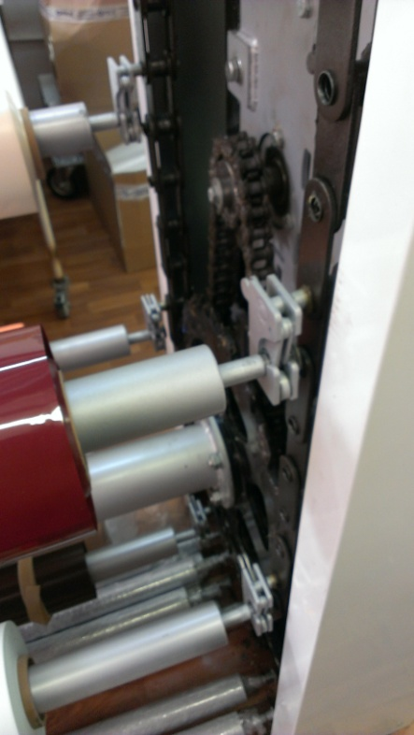
 | Ведущий вал 5,2м | 1 | 5,759.00 | 5759.00
 | Соединительная балка 5,2м | 1 | 10,189.00 | 10189.00
 | Защита 5,2м | 1 | 17,530.00 | 17530.00
 | Доп.штанга 536см, крашеный RAL9005, 89х3мм | 2 | 3,374.00 | 6748.00 | Не обязательная позиция.
 |  |  | 0.00
263335 | Электропатерностер ТВ-Л ширина 3,3м Н-4321/4450мм, RAL9001 | 1 | 315476.00 | 315476.00 | 512,519.00р.
 | 4200х1040х4321ширина х глубина с учётом отступа от стены х высота без загрузки
 | макс.диам. до 350мм. Расчет на диам.200мм на 35 полных рулонов
 | Клипса крепления штанги | 70 | 813.00 | 56910.00
 | Штанга 346см, крашеный RAL9005, 60х3мм | 35 | 2,889.00 | 101115.00
 | Ведущий вал 3,3м | 1 | 4,284.00 | 4284.00
 | Соединительная балка 3,3м | 2 | 7,463.00 | 14926.00
 | Защита 3,3м | 1 | 19,808.00 | 19808.00 | Можно отказаться
 | Доп.штанга 346см, крашеный RAL9005, 60х3мм | 3 | 2,422.00 | 7266.00 | Не обязательная позиция.
 |  |  | 0.00
265235 | Электропатерностер ТВ-Л ширина 5,2м Н-4321/4450мм, RAL9001 | 1 | 315476.00 | 315476.00 | 581,345.00р.
 | 6100х1040х4321ширина х глубина с учётом отступа от стены х высота без загрузки
 | макс.диам. до 350мм. Расчет на диам.200мм на 35 полных рулонов
 | Клипса крепления штанги | 70 | 813.00 | 56910.00
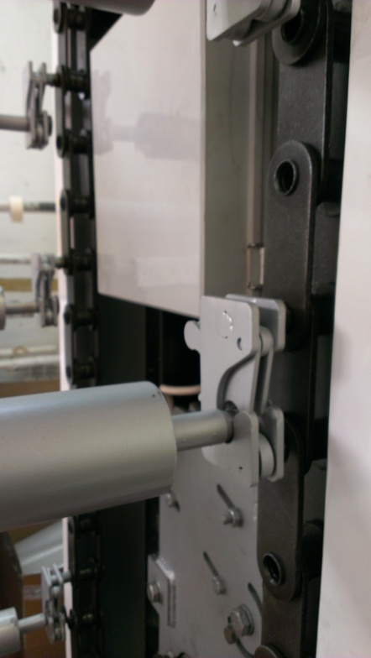
 | Штанга 536см, крашеный RAL9005, 60х3мм | 35 | 4,481.00 | 156835.00
 | Ведущий вал 5,2м | 1 | 5,759.00 | 5759.00
 | Соединительная балка 5,2м | 2 | 10,189.00 | 20378.00
 | Защита 5,2м | 1 | 25,987.00 | 25987.00
 | Доп.штанга 536см, крашеный RAL9005, 89х3мм | 3 | 3,374.00 | 10122.00 | Не обязательная позиция.
 |  |  | 0.00
263340 | Электропатерностер ТВ-Л ширина 3,3м Н-4881/5000мм, RAL9001 | 1 | 326709.00 | 326709.00 | 527,883.00р.
 | 4200х1040х4881ширина х глубина с учётом отступа от стены х высота без загрузки
 | макс.диам. до 350мм. Расчет на диам.200мм на 40 полных рулонов
 | Клипса крепления штанги | 80 | 813.00 | 65040.00
 | Штанга 346см, крашеный RAL9005, 60х3мм | 40 | 2,422.00 | 96880.00
 | Ведущий вал 3,3м | 1 | 4,284.00 | 4284.00
 | Соединительная балка 3,3м | 2 | 7,463.00 | 14926.00
 | Защита 3,3м | 1 | 20,044.00 | 20044.00
 | Доп.штанга 346см, крашеный RAL9005, 89х3мм | 4 | 2,422.00 | 9688.00 | Не обязательная позиция.
 |  |  | 0.00
265240 | Электропатерностер ТВ-Л ширина 5,2м Н-4881/5000мм, RAL9001 | 1 | 326709.00 | 326709.00 | 623,407.00р.
 | 6100х1040х4881ширина х глубина с учётом отступа от стены х высота без загрузки
 | макс.диам. до 350мм. Расчет на диам.200мм на 40 полных рулонов
 | Клипса крепления штанги | 80 | 813.00 | 65040.00
 | Штанга 536см, крашеный RAL9005, 60х3мм | 40 | 4,481.00 | 179240.00
 | Ведущий вал 5,2м | 1 | 5,759.00 | 5759.00
 | Соединительная балка 5,2м | 2 | 10,189.00 | 20378.00
 | Защита 5,2м | 1 | 26,281.00 | 26281.00
 | Доп.штанга 536см, крашеный RAL9005, 89х3мм | 4 | 3,374.00 | 13496.00 | Не обязательная позиция.
 |  |  | 0.00
226133 | Односторонний отрезной стол, предназначенный для работы с напольными покрытиями в рулонах до 3,3м ширины, в магазинах розничной торговли с с электронным счетчиком и ножом "Носорог" для отреза, марка-модель: ЭЛИЗ 2261-4. Оснащен электроподъёмом прижимного вала и бесконтактными датчиками управления. Цвет боковых Ral9001 | 1 | 410879.00 | 410879.00 | Или арт.2202+22025+2203+22035+2204+2205
 |  |  | 0.00
226152 | Односторонний отрезной стол, предназначенный для работы с напольными покрытиями в рулонах до 4м ширины, в магазинах розничной торговли с с электронным счетчиком и ножом "Носорог" для отреза, марка-модель: ЭЛИЗ 2261-52. Оснащен электроподъёмом прижимного вала и бесконтактными датчиками управления. Цвет боковых Ral9001 | 1 | 458730.00 | 458730.00 | Или арт.2202+22025+2203+22035+2204+2205
 |  |  | 0.00
2203 | Измеритель к патерностеру 3,3м (с электронным счетчиком и ножом) | 1 | 42,720.00 | 42720.00 | Или арт.226140, 226150, 2242W-4, 2242W-5
2205 | Измеритель к патерностеру 5,2м (с электронным счетчиком и ножом) | 1 | 46,525.00 | 46525.00 | Или арт.226140, 226150, 2242W-4, 2242W-5
 |  |  | 0.00
14ЛБм | Ремень для рулонов (липучка, бежевая, длина 1,4м) | 1 | 167.00 | 167.00 | Или арт.14ФЧп
14ФЧп | Ремень для рулонов (фастекс, черный, длина 1,2м) | 1 | 185.00 | 185.00 | Или арт.14ЛБМ, 14ЛСм
804 | Ценник на ремень форат А4 (апельсин300) | 1 | 201.00 | 201.00 | Не обязательная позиция. Или 805
805 | Ценник на ремень форат А5 (апельсин300) | 1 | 106.00 | 106.00 | Не обязательная позиция. Или 804
 |  |  | 0.00
 | Доставка груза в город _____________ | 1 | 0.00 | 0.00
 | Итого монтаж "под ключ" (или шеф-монтаж): | 1 | 0.00 | 0.00
 |  |  | 0.00
 | ВСЕГО НА СУММУ (--- тысячи -------рублей 00 копеек.): |  |  | 4,210,536.00
Срок изготовления : 60 (шестьдесят) рабочих дней после получения предоплаты.
Условие оплаты: 100% предоплата, в общей стоимости учтена скидка 3% за стопроцентную предоплату.
ОСОБЫЕ УСЛОВИЯ: Цепь с одним замком !!!
Гарантия на оборудование 1 год.*
Энергопотребление: 1х1,1кВт, 220В, 1х фазный ток, 16А.
*При прохождении ежегодного технического обслуживания гарантия продлевается до 5 лет

ООО "ПКФ Техно-Вендор"
Генеральный директор
Кузнецов М.Ю.

